Hoja1
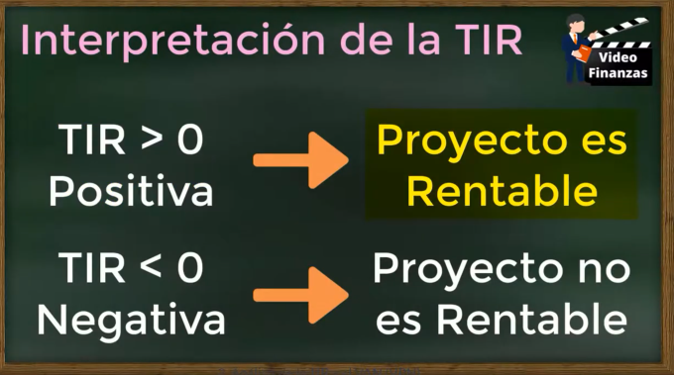
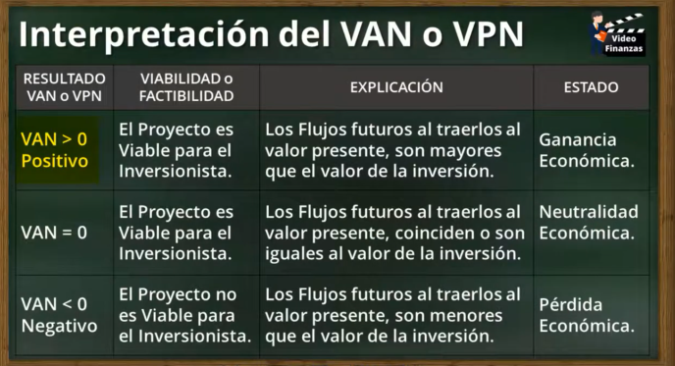
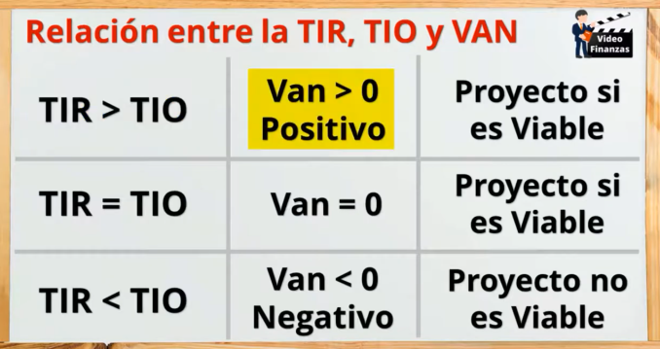
Tenemos un proyecto conformado por 10 años con sus respectivos movimientos.

 | CLACULO DEL TIR Y EL VAN
 | AÑO | INGRESOS | EGRESOS | FLUJO | VAN | TIR
 | 0 |  | 2000 | -2000 | -2000
 | 1 | 1000 | 900 | 100 | $ 91 |  | TIR | 15.88%
 | 2 | 1300 | 800 | 500 | $ 413
 | 3 | 1800 | 1200 | 600 | $ 451
 | 4 | 1200 | 1000 | 200 | $ 137
 | 5 | 1400 | 800 | 600 | $ 373
 | 6 | 1100 | 1200 | -100 | -$ 56 | VAN O VPN
 | 7 | 1700 | 1400 | 300 | $ 154
 | 8 | 1800 | 600 | 1200 | $ 560 |  | VAN | $ 650
 | 9 | 1600 | 900 | 700 | $ 297 |  | TIO | 10% | Tambien expresada en terminos efectivo anual.
 | 10 | 1500 | 900 | 600 | $ 231
 |  |  |  |  | $ 650

FLUJO --> | Resultado de los ingresos menos los egresos
En algunos proyectos nos dan directamente la información del flujo.
Ahora calculamos la TIR (Desde las funciones que tiene el excel). Debe cubrir todos los valores del FLUJO, incluido la inversión(-)
NOTA. --> Debemos analizar que como en este caso es por años la TIR nos da una tasa efectiva anual. Si fuera mensual seria TIR mes etr.

Ahora iniciamos con el cálculo del VAN o VPN.

Para calcular el VAN debemos conocer TASA DE RENTABILIDAD ESPERADA POR EL INVERSIONISTA. (TIO)
El TIO puede tener diferentes nombres según el lugar de origen: TASA MINIMA DE RENDIMIENTO (Tasa Interna de Oportunidad). 10% la damos acorde con un studio.

Sin embargo independientemente del nombre que se utilice se debe tener claro que se trata de la tasa de interes que el inversionista espera obtener o ganar durante esa inversión.
y que el inversionista solo se sentirá satisfecho cuando el proyecto cumpla o satisfaga esa espectativa de rendimiento que el inversionista esperá obtener.

la TIR y la TIO deben estar en la misma denominación de %.

Calculamos el VAN o VPN

Utilizamos la función llamada VNA del excel.
(TIR;(SUMA DE LOS FLUJOS SIN INCLUIR LA INVERSIÓN)+INVERSIÓN)

AHORA CALCULAMOS EL VAN O VPN A TRÁVES DE UN SEGUNDO MÉTODO TRAYENDO AL VALOR PRESENTE O VALOR ACTUAL CADA UNO DE LOS FLUJOS QUE ESTAN EN EL FUTURO

nos ubicamos en la columna VAN.
Iniciamos por colocar la inversion inicial en la primera celda.
Ubicamos en las funciones que trae el excel VA.(Valor Actual)

2, interpretación de la TIR y del VAN.

TIR--> Es la tasa de rentabilidad que tiene un proyecto.
Significa: Tasa Interna de Rentabilidad, Tasa Interna de Rendimiento, Tasa Interna de Retorno.
TIR --> es la tasa de interés que hace que el VAN o VPN sea igual a cero.

Si colocamos el valor de la TIR en la celda donde tenemos la TIO, observamos que el VAN sería igual a cero.

